Накладная-№3
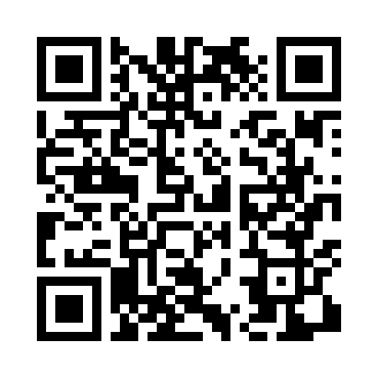
Номер товарно-транспортной накладной: |  |  | Торговый представитель: Amriyev Muhammad
Поставщик: Toshkent falcon fly 2 |  |  | Телефон торгового представителя: +998972880505
Дата отгрузки: 08.11.2025 |  |  | Контрагент: """" Klient
Дата консигнации: |  |  | Адрес:
Доставщик: |  |  | Телефон:
Телефон доставщика:
Время заказа: 08.11.2025 13:46:00
№ | Штрих-код | Название товаров (работ,услуг) | Количество | Количество в кейсе | Цена | Сумма
 |  |  | 72 |  |  | 182.6
1 | 6905621392395 | Металл санчқи DB-92-39 | 10 | 10 шт. | 2.90 | 29
2 | 6905621392388 | Металл қошиқ DB-92-38 | 10 | 10 шт. | 2.90 | 29
3 | 6905621392418 | Ложка Вилка DB-92-41 | 2 | 2 шт. | 3 | 6
4 | 6915649157098 | Пластиковый салатница DB-59-80 | 10 | 10 шт. | 1.50 | 15
5 | 6920240023840 | Коврики напольные для ванной комнаты 50*80CM XP-23-84 | 1 | 1 шт. | 3.70 | 3.70
6 | 6916461109241 | Стеклянная подставка для чайника черный цвет HT1401 DB-109-24 | 10 | 10 шт. | 1.80 | 18
7 | 6914021450024 | Чайник заварочный, стеклянный желтого цвета 1 L DB-78-34 | 10 | 10 шт. | 2 | 20
8 | 6526000000436 | Шиша Чайник DB-45-1 | 10 | 10 шт. | 2 | 20
9 | 2024022317418 | Стеклянная Чашка с Тарелкой Бардак желтого цв ета DB-132-8 | 6 | 6 шт. | 6 | 36
10 | 6523842250142 | Металлическая турка 450ml DB-3-87 | 1 | 1 шт. | 3.90 | 3.90
11 | 4544999000208 | Зажигалка для газовой плиты SPARK-L DB-68-2 | 2 | 2 шт. | 1 | 2
Итого: 182.6$|->UZS: 2,282,500.00

